关系图
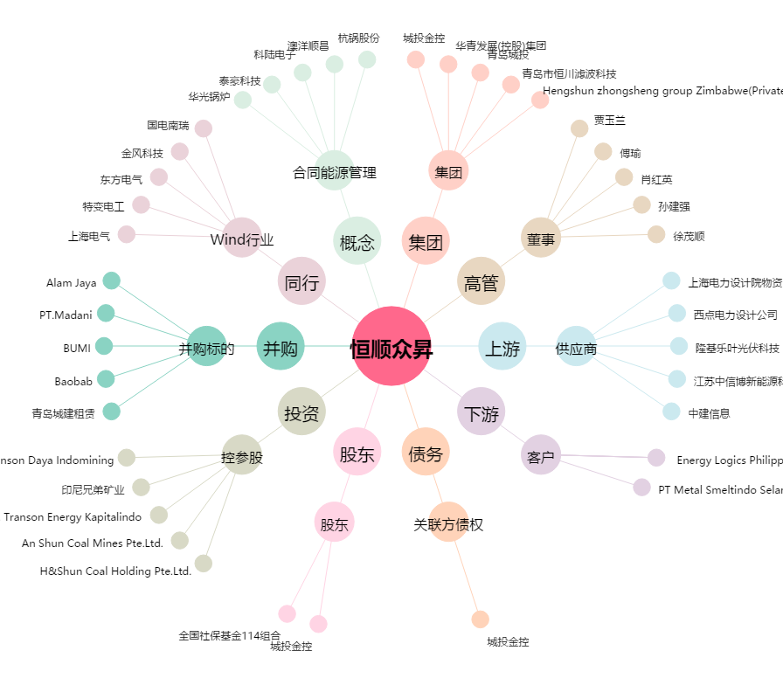
恒顺众昇[300208.SZ] - 关系概览图

